Sheet1
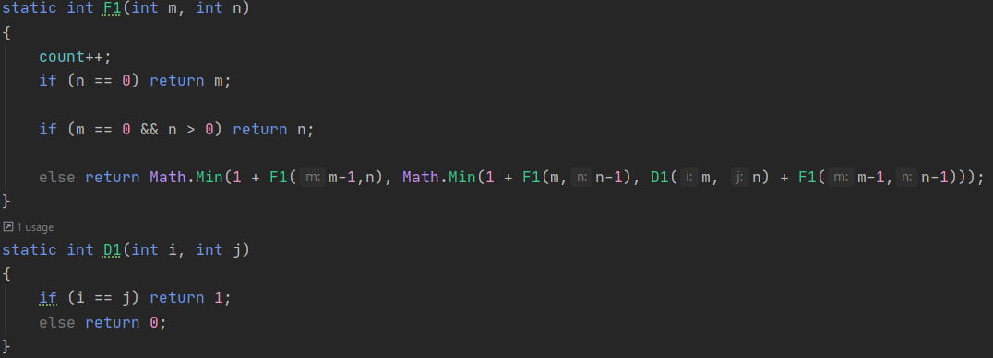
Kaina | Kiekis

c1 | 1

c2 | 1

Tr(m-1, n) + Tr(m, n-1)+Td()+Tr(m-1, n-1) | 1

c3 | 1
c4 | 1

